SOP FORMU
 |  | EB3SOP11_SIEMENS SITRANS SIFIR AYARI |  |  | İLK YAYIM TARİHİ: 04.12.2025
 |  |  |  |  | REV. TARİHİ: -
 |  |  |  |  | DOK. NO: EB3SOP11
 |  | BAKIM VE TEKNİK OPERASYONLAR |  | SOP | REV.: 0
KAPSAM : Acil Durumlarda, Bayram Tatillerinde, Makinelerin Kapanışında Bakım ve Teknik operasyonlar Bölümünde Alınması Gerek Önmeleri Kapsar
DİKKAT! SOP Formunda belirtilen adımların veya ekipmanların dışında çalışma yapmayınız. Farklı bir uygulama ile karşılaştığınızda kesinlikle müdahale etmeyiniz ve mutlaka ilk amirinize bilgi veriniz.
NO | İŞ ADIMI (Prosesin başından sonuna adım adım süreçler anlatılır. Siyah renk ile net ifadeler yazılır.) |  | DİKKAT EDİLECEK HUSUSLAR (Proses adımlarının her birinde Kalite, İş Güvenliği ve Çevre için dikkat edilmesi gereken çok önemli noktalara değinilir. Kaliteye veya Fireye etki edecek konular kırmızı renk, İSGÇ konular mavi renk ile yazılır.) | KULLANILAN EKİPMAN | FOTOĞRAFLAR
1 | Coriolis veya Kütlesel debimetrelerde akış yokken bile sensörler doğal titreşim, elektronik sürüklenme, sıcaklık etkisi veya mekanik gerilmeler nedeniyle küçük bir yalancı ölçüm sinyali üretir. Sıfır ayarı ile bu offset(dara) kaldırılır, böylece cihaz “akış=0” durumunu doğru algılar. Bu nedenle periyodik olarak yapılması yanında ölçümdeki hata şüphesi anında da sıfır ayarının yapılması son derece önemlidir. |  | Özellikle küçük debilerde çok ciddi sapmalara yol açar. |  | 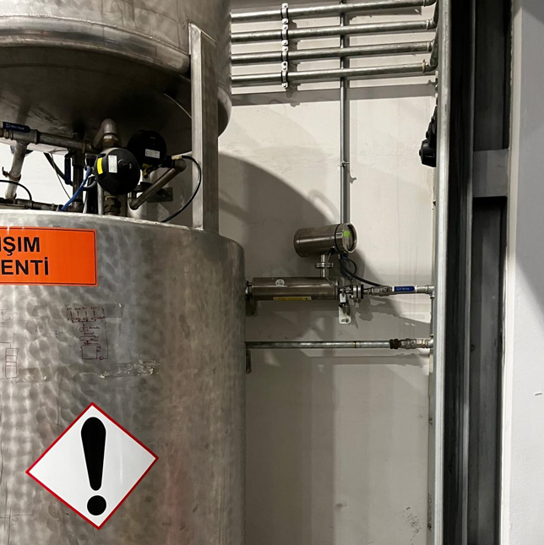 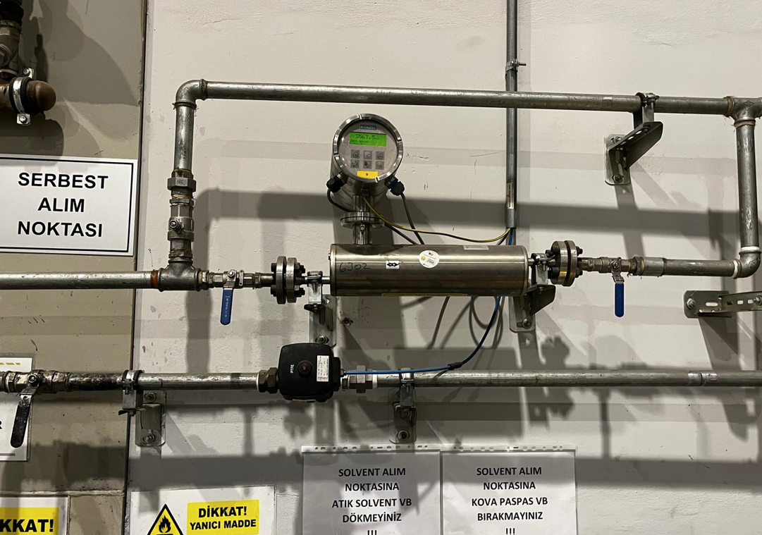
2 | Sıfır ayarı için sistemde bir solvent talebinin olmadığından ve mutlaka akışın durdurulduğundan emin olunması gerekiyor. Bu sebeple debimetre öncesi ve sonrasındaki küresel vanaların kapalı konuma getirilmesi ve sıfır ayarına vanalar kapatıldıktan bir 10 sn sonra başlanması gerekir. |  | Vanaların tam kapatılması gerekiyor. Aksi halde sızan miktarı da dara kabul edip, o noktadan sonra ölçüm yapacaktır. |  | 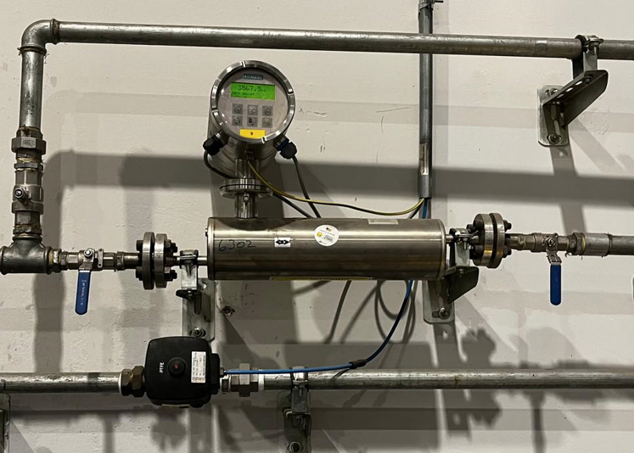 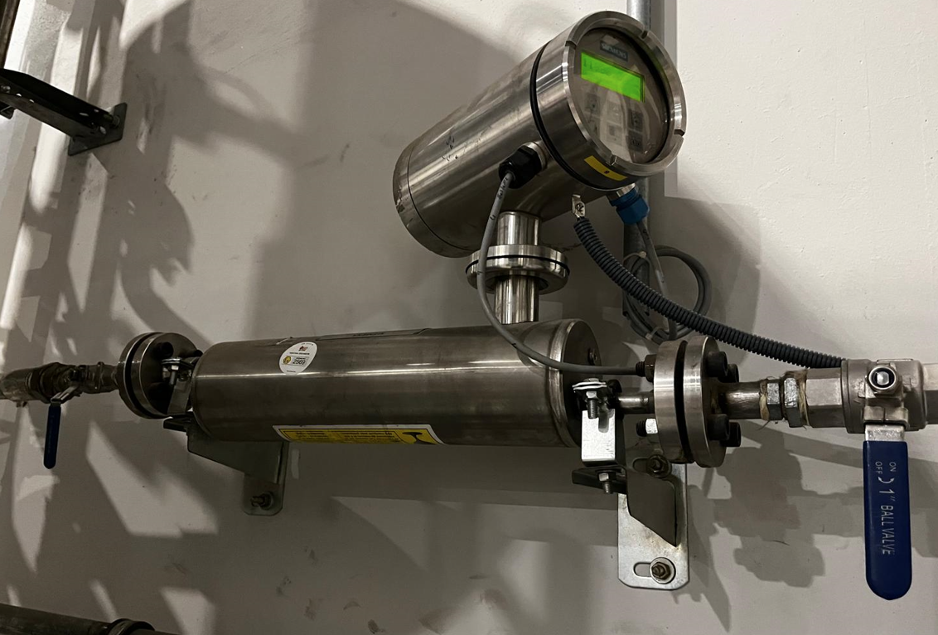
3 | Öncelikle cihaz ekran altındaki 6 tuştan sağ üsttekine basılarak Massflow ekranından Zero Adjust ekranına gelinir |  |  |  | 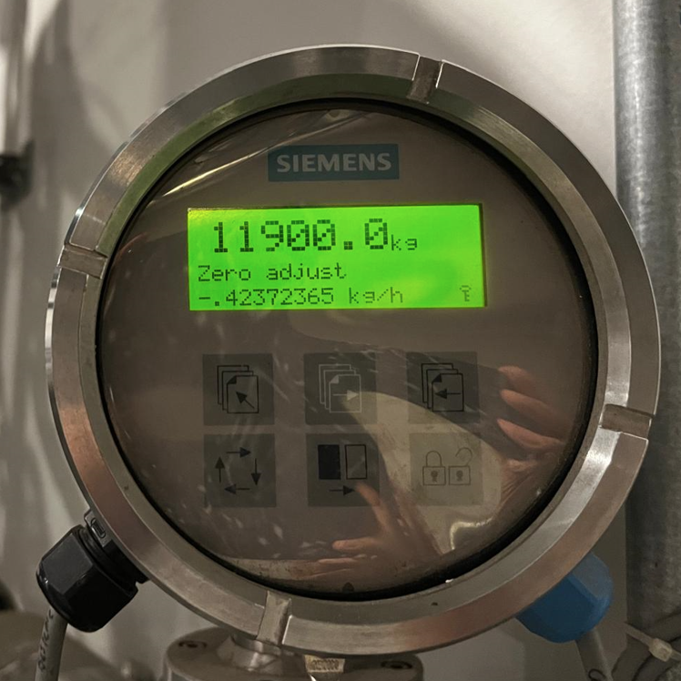
4 | Daha sonra sağ alttaki butona basılarak Zero Adjust ayarı başlatılır ve yüzdesel olarak sürecin ilerlediği görülür. |  |  |  | 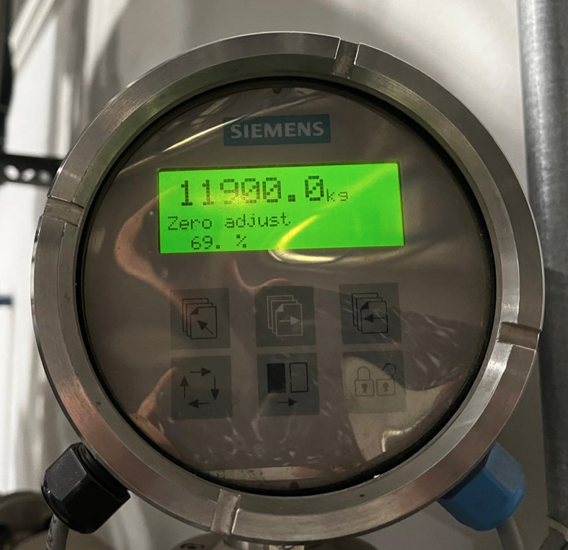
5 | İşlem tamamlanınca ekranda "fihished" ifadesi görülecek ve ayarlama sonlanacaktır. |  |  |  | 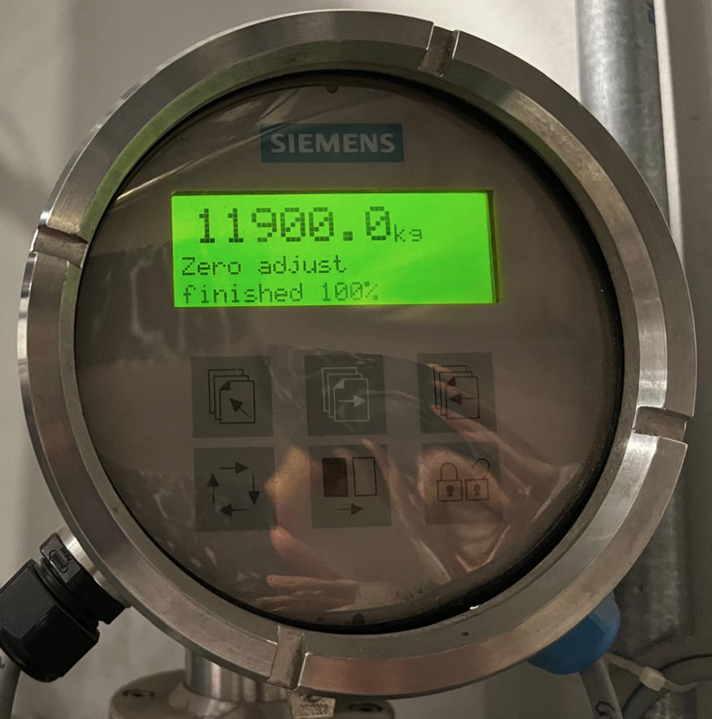
6 | Bunun akabinde üst orta tuşa basarak tekrar Massflow ekranına gelinir ve daha önce kapatılmış 2 vana açılır. |  |  |  | 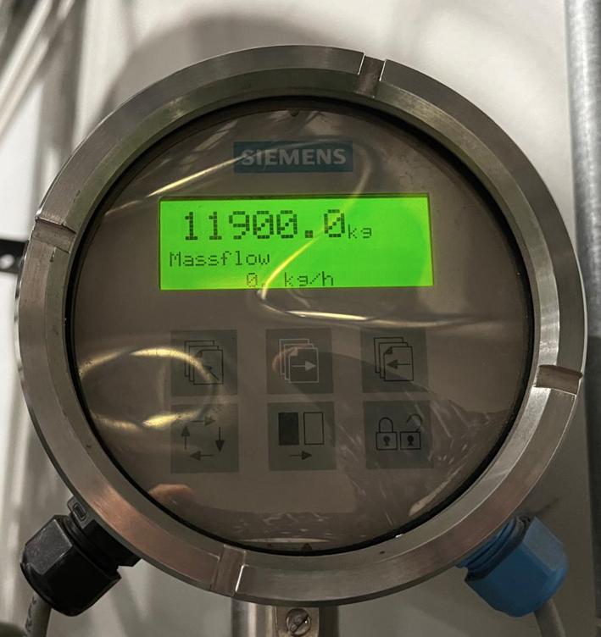
15 | HAZIRLAYAN |  | KONTROL EDEN |  | ONAYLAYAN
16 | Mustafa CEYLAN (BÖLÜM MÜHENDİSİ / ŞEFİ) |  | (İSGÇ) | (KALİTE GÜVENCE) | (BÖLÜM MÜDÜRÜ) / (KG VE LABORATUVARLAR MÜDÜRÜ)

